상품제안서
트렌잇 접이식 무선 블루투스 키보드 | 상품코드: F25272

 |  |  |  |  |  |  | 02-412-0044 | www.easy1.co.kr
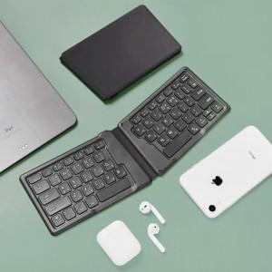

【상세/제작정보】

【인쇄/포장옵션】 | 레이저 / 포장지포장

【공급단가】 | 수량 | 50~ | 100~ | 500~ | 1,000~ | 2,000~
*VAT별도 | 단가 | 24,350원 | 24,080원 | 23,620원 | 22,700원 | 21,770원

【상품 URL】 | https://dev.easy1.co.kr:443/src/goods_detail.php?gdno=25272

